상품제안서
온기나눔 구들장 대용량 핫팩 150g 국내생산 | 상품코드: F25217

 |  |  |  |  |  |  | 02-412-0044 | www.easy1.co.kr
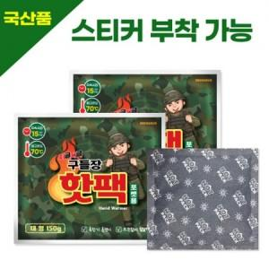

【상세/제작정보】

【인쇄/포장옵션】 | / 포장불가능

【공급단가】 | 수량 | 1,000~ | 2,000~ | 3,000~ | 5,000~ | 10,000~
*VAT별도 | 단가 | 560원 | 540원 | 520원 | 500원 | 490원

【상품 URL】 | http://www.easy1.co.kr/src/goods_detail.php?gdno=25217

